Instruções
Controle Financeiro Pessoal

Como utilizar a planilha de controle financeiro

Aba Receitas

1
2
3
Os dados estão formatados como tabela. Portanto, para registar uma nova receita, basta digitar após a última linha da tabela ou simplesmente arrastar para baixo a quina indicada pela seta que uma nova linha é criada automaticamente, estendendo toda a formatação.
Para registrar a origem da receita, há uma Validação de Dados com as opções cadastradas na aba de Cadastros, explicada mais a frente. A ideia é cadastrar apenas uma origem que você já tenha mapeado na aba de cadastros.
O registro das informações é intuitivo.
Valor: o valor de entrada da sua receita
Destino: Indica a conta para a qual o seu dinheiro é destinado.
Data: é a data da movimentação.

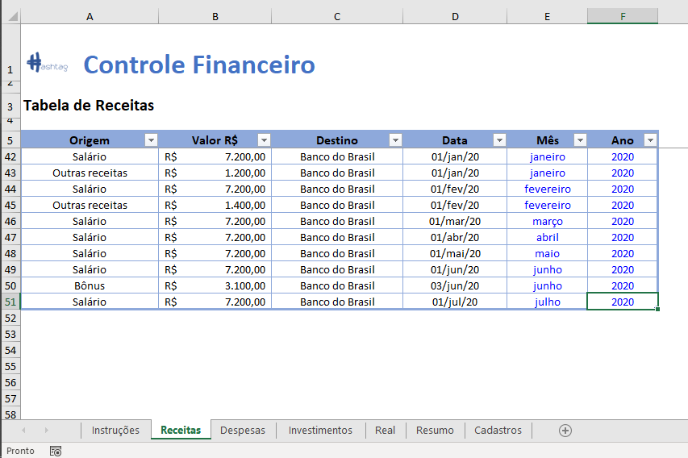
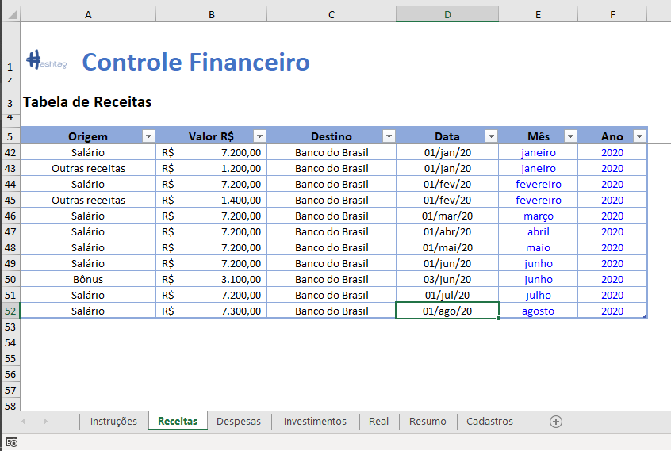

Obs: As colunas de Mês e Ano são calculadas automaticamente de acordo com a coluna de data. Estão em azul para indicar que não devem ser editadas.

Aba Despesas
1
2

O preenchimento desta tabela segue a mesma lógica da tabela anterior. A única diferença é que existe uma coluna a mais para detalhar qual é o tipo de gasto para uma Origem específica.
Exemplo: Vamos cadastrar um gasto referente à Alimentação.
Para o gasto referente à alimentação, é possível detalhar conforme a coluna de detalhamento. No exemplo, o gasto de alimentação foi referente a compras de Supermercado.

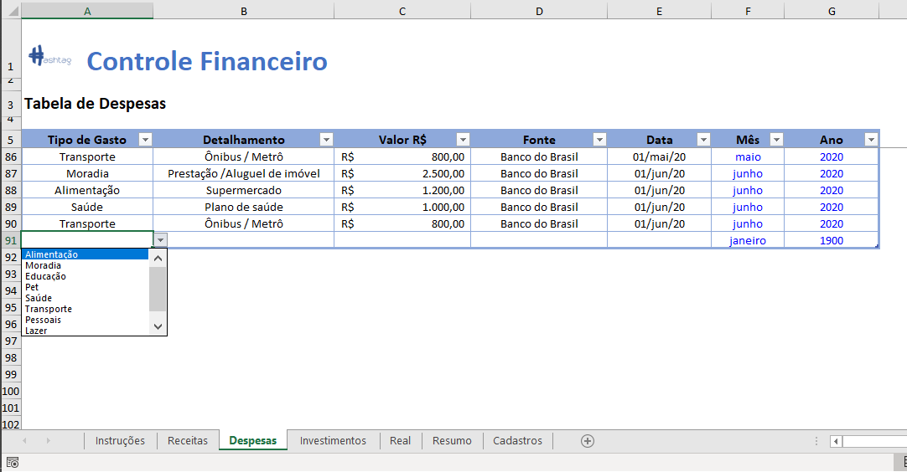
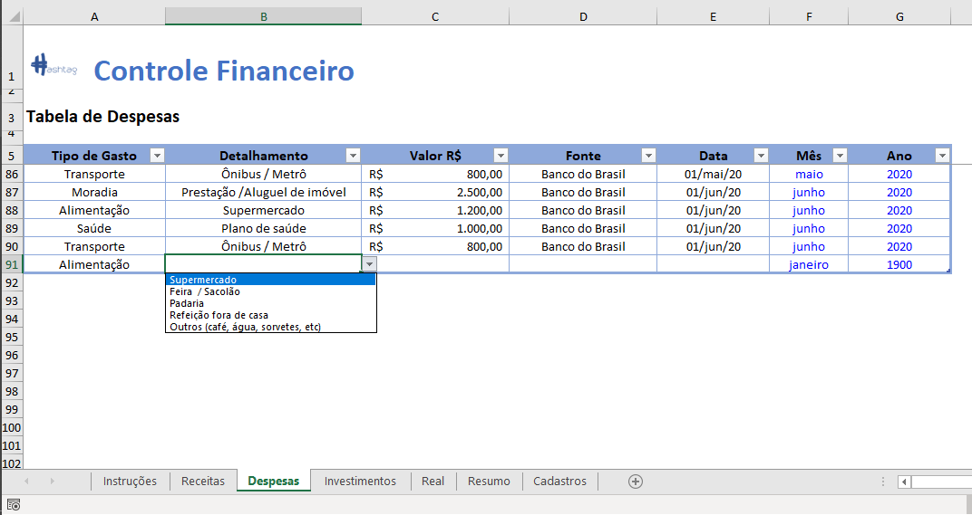

Aba Investimentos

1
2
Na tabela de investimentos você irá registrar todas as movimentações referentes às entradas ou saídas de investimentos. No caso deste controle, temos duas situações possíveis:
1 - O dinheiro sai da sua conta para um determinado fundo de investimento.
2 - O dinheiro volta de um fundo específico para a sua conta.
Levando em consideração os dois cenários anteriores possíveis, você deverá preencher a coluna de Valor R$ da seguinte forma:
1 - Negativo SE o valor sai da sua conta para um fundo de investimento específico
2 - Positivo SE o valor retorna para a sua conta de um determinado fundo de investimento.

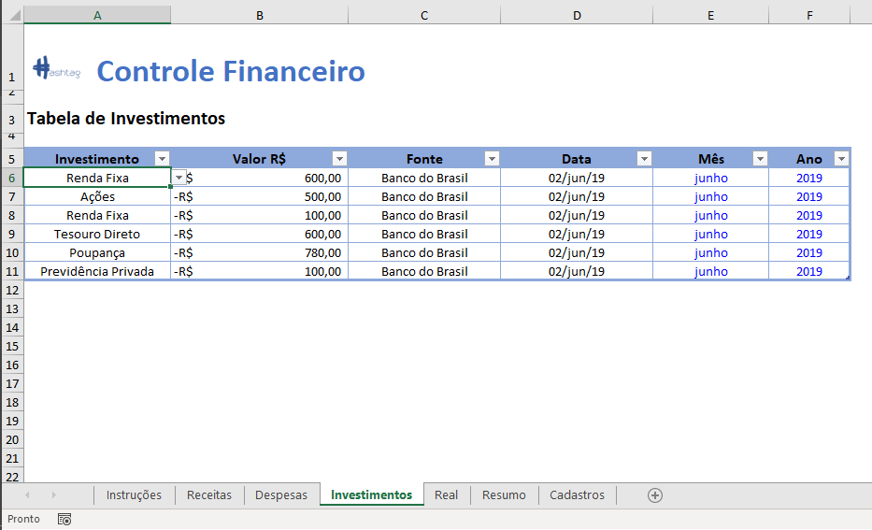
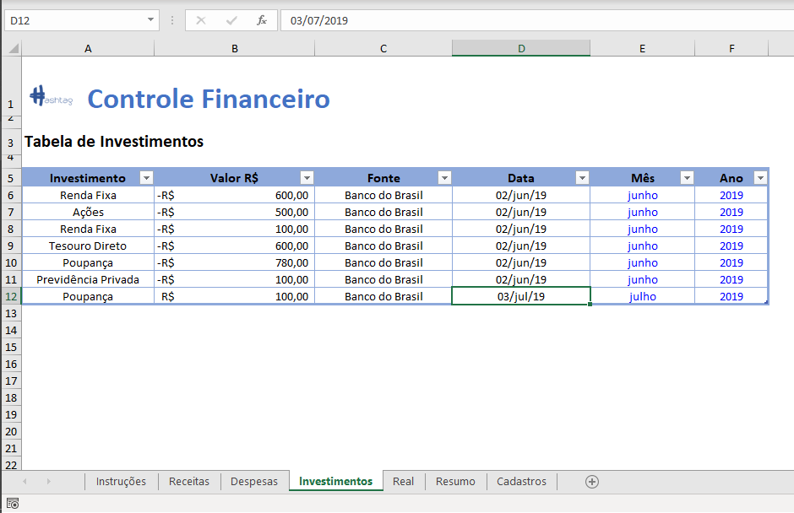

No exemplo abaixo, o valor positivo de 100 reais significa que retiramos este valor que estava investido e movimentamos de volta para a nossa conta corrente.

Aba Real

A aba Real mostra um resumo de todas as receitas e despesas em um determinado ano, divididos para cada uma das categorias. Por meio desta tabela, você consegue ter uma visão geral de todas as movimentações, e identificar as principais fontes de gasto.
Além disso, ao final você pode verificar o Saldo Final em conta para cada um dos meses, além de um saldo acumulado.
Estes valores se alteram automaticamente de acordo com o ano de análise, informado na célula J2. Importante destacar que esta célula possui uma validação de dados para permitir apenas os anos que possuem informações de receitas/despesas/investimentos.
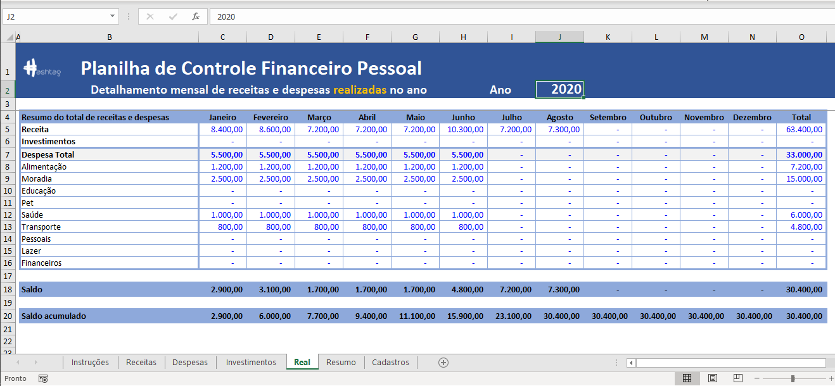

Aba Resumo
A aba Resumo é um Dashboard que organiza as principais métricas da sua planilha de controle. Nela, você consegue visualizar facilmente o Total de Receitas, Despesas, Valor Investido e Saldo Final em conta, além do percentual de receita gasta e de percentual investido.
Você pode filtrar todas as informações por meio dos botões de Ano e Mês no topo da tela. Você tem a opção de visualizar tanto o resultado final para cada ano (selecionando a opções Todos no Mês) ou escolher um mês específico para análise.
OBS: Para fins de facilitar a visualização, neste dashboard trocamos o sinal do Valor Investido. No exemplo ao lado, significa que investimos R$ 10.960,00 no ano de 2019, porém lembre-se que este valor foi representado como negativo na nossa tabela de Investimentos. Porém, se mostrássemos esse valor negativo, poderia confundir.
Este efeito é meramente visual, mas para fins de registro de informações relativas a investimentos na aba Investimentos, ainda vale a lógica dos sinais.
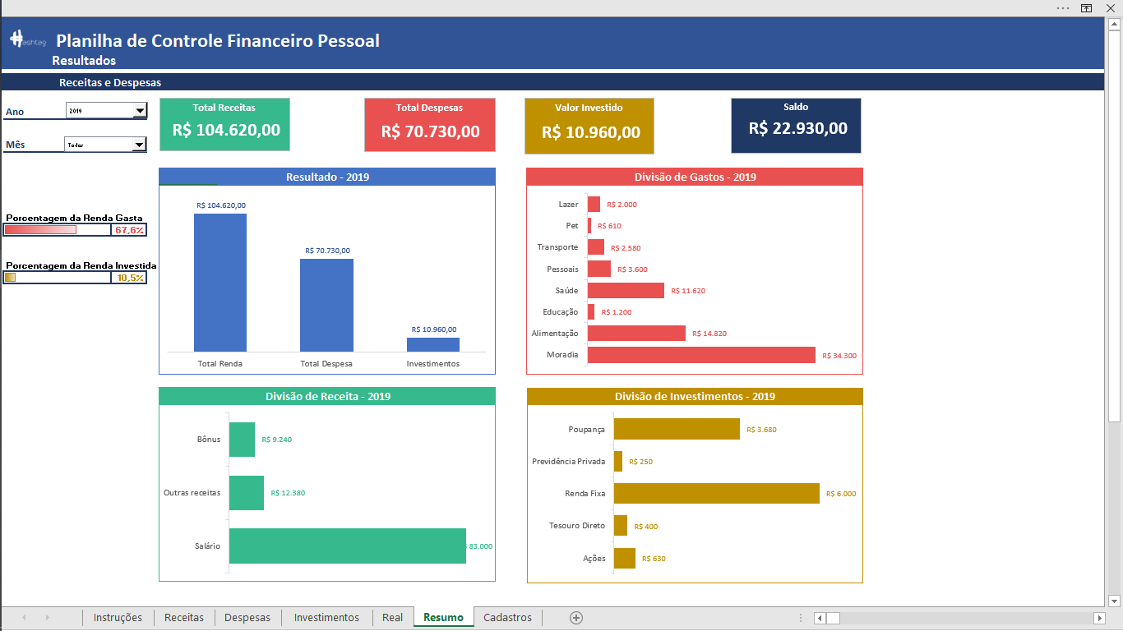

Além dos gráficos acima, você também pode consultar o histórico de receitas e despesas, detalhados por categorias, em um gráfico mais abaixo.
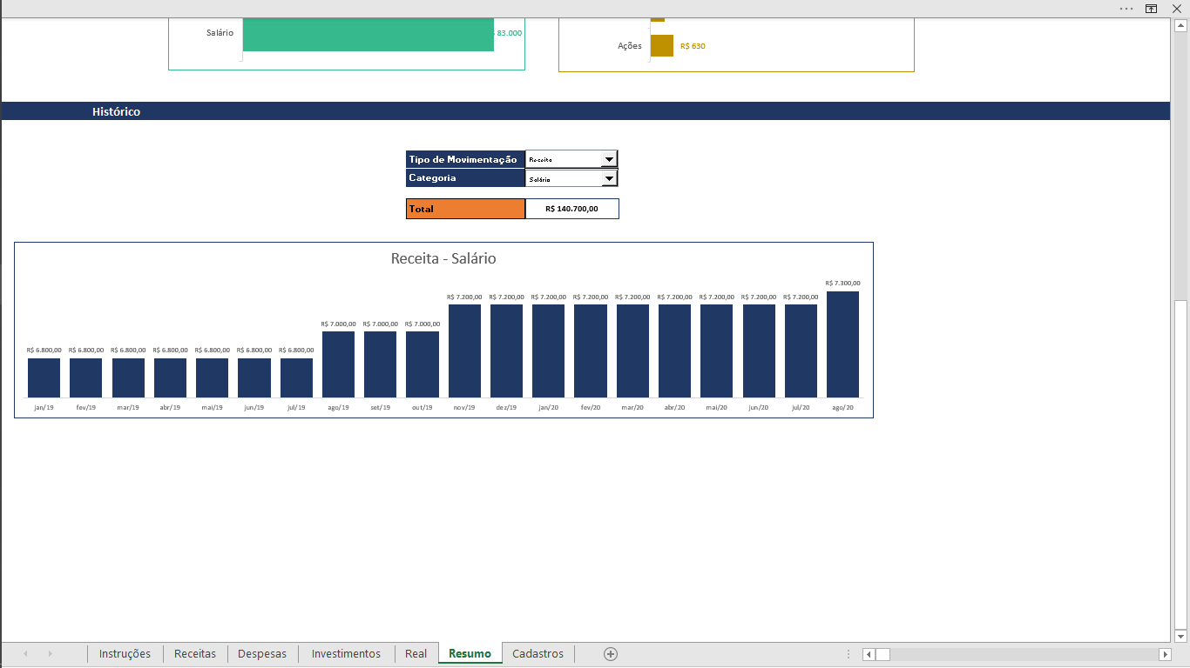

Aba Cadastros

Na aba Cadastros é onde você vai personalizar cada um dos seus gastos específicos. A planilha foi criada de modo a deixar tudo automático após as atualizações desta aba. Então você pode excluir uma linha de uma tabela desta aba, ou incluir uma linha para personalizar para o seu caso, que toda a planilha será atualizada.
Das colunas D até N, é onde você irá descrever cada um dos tipos de despesas/receitas/investimentos.
Na coluna R, você vai personalizar de acordo com as fontes/destinos de cada uma das suas movimentações, e na coluna T você apenas irá listar as categorias de gastos, de acordo com os títulos de cada uma das tabelas das colunas D até N.
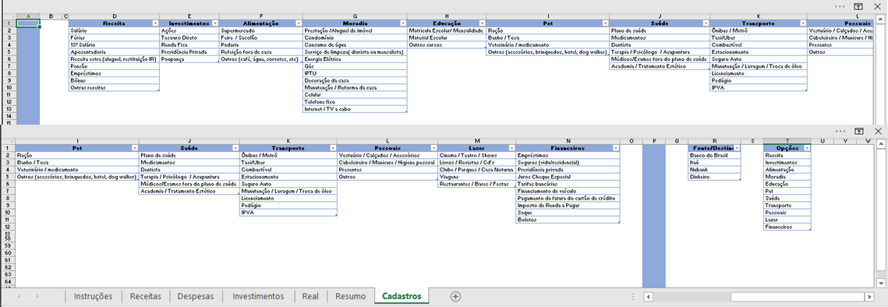

Planilha por hashtagtreinamentos

Real
2022
Planilha de Controle Financeiro Pessoal
Detalhamento mensal de receitas e despesas realizadas no ano |  |  |  |  |  |  | Ano

Resumo do total de receitas e despesas | Janeiro | Fevereiro | Março | Abril | Maio | Junho | Julho | Agosto | Setembro | Outubro | Novembro | Dezembro | Total
Receita | - | - | - | - | - | - | - | - | - | - | - | - | -
Investimentos | - | - | - | - | - | - | - | - | - | - | - | - | -
Despesa Total | - | - | - | - | - | - | - | - | - | - | - | - | -
Alimentação | - | - | - | - | - | - | - | - | - | - | - | - | -
Moradia | - | - | - | - | - | - | - | - | - | - | - | - | -
Educação | - | - | - | - | - | - | - | - | - | - | - | - | -
Pet | - | - | - | - | - | - | - | - | - | - | - | - | -
Saúde | - | - | - | - | - | - | - | - | - | - | - | - | -
Transporte | - | - | - | - | - | - | - | - | - | - | - | - | -
Pessoais | - | - | - | - | - | - | - | - | - | - | - | - | -
Lazer | - | - | - | - | - | - | - | - | - | - | - | - | -
Financeiros | - | - | - | - | - | - | - | - | - | - | - | - | -

Saldo | - | - | - | - | - | - | - | - | - | - | - | - | -

Saldo acumulado | - | - | - | - | - | - | - | - | - | - | - | - | -

Resumo
Planilha de Controle Financeiro Pessoal
 | Resultados

Receitas e Despesas
Total Receitas
R$ -
Total Despesas
R$ -
Valor Investido
R$ -
Saldo
R$ -
Ano | 1900

Mês | Todos

 |  |  | Resultado - 1900 |  |  | Divisão de Gastos - 1900
Total Renda | R$-
Total Despesa | R$-
Investimentos | R$-
Moradia | R$ -
Alimentação | R$ -
Educação | R$ -
Saúde | R$ -
Pessoais | R$ -
Transporte | R$ -
Pet | R$ -
Lazer | R$ -

Porcentagem da Renda Gasta
#DIV/0! |  | #DIV/0!

Porcentagem da Renda Investida
#DIV/0! |  | #DIV/0!

Ações | R$ -
Tesouro Direto | R$ -
Renda Fixa | R$ -
Previdência Privada | R$ -
Poupança | R$ -
 |  |  | Divisão de Receita - 1900 |  |  | Divisão de Investimentos - 1900
Salário | R$ -
Outras receitas | R$ -
Bônus | R$ -

Histórico

 |  |  |  | Tipo de Movimentação
 |  |  |  | Categoria |  |  | Receita - Salário

R$ 0,00
 |  |  |  | Total | R$ 0.00

 | Receita - Salário
0 | R$ 0.00

